7.1,,1
7. SOCIÁLNÍ SÍTĚ

Tabulka 7.1: Osoby v ČR používající sociální sítě, 2023

 | Používání sociálních sítí (celkem) |  |  | Způsob zveřejňování informací:
 |  |  |  | Profil i všechny příspěvky veřejné |  | Alespoň některé informace či příspvěky neveřejné |  | Neznám zabezpečení svého profilu ani příspěvků |  |  | Profil i všechny příspěvky veřejné | Alespoň některé informace či příspěvky neveřejné | Neznám zabezpečení svého profilu ani příspěvků
 | v tis. | %1) | %2) | v tis. | %3) | v tis. | %3) | v tis. | %3) | Celkem 16+ | 10.3775 | 48.0885 | 3.28855
Celkem 16+ | 5,275.8 | 61.8 | 71.8 | 886.6 | 16.8 | 4,108.3 | 77.9 | 280.9 | 5.3
Pohlaví |  |  |  |  |  |  |  |  |  | Muži 16+ | 11.0358 | 45.7747 | 3.0926
Muži 16+ | 2,459.8 | 59.9 | 68.7 | 453.2 | 18.4 | 1,879.6 | 76.4 | 127.0 | 5.2 | Ženy 16+ | 9.76821 | 50.2298 | 3.46989
Ženy 16+ | 2,816.1 | 63.5 | 74.8 | 433.4 | 15.4 | 2,228.7 | 79.1 | 154.0 | 5.5
Věková skupina |  |  |  |  |  |  |  |  |  | 16–24 let | 14.5332 | 82.3911 | 1.2565
16–24 let | 924.3 | 98.2 | 98.4 | 136.8 | 14.8 | 775.6 | 83.9 | 11.8 | 1.3 | 25–34 let | 15.1294 | 75.9221 | 2.67872
25–34 let | 1,143.4 | 93.7 | 95.2 | 184.6 | 16.1 | 926.2 | 81.0 | 32.7 | 2.9 | 35–44 let | 13.7542 | 68.8046 | 2.33396
35–44 let | 1,226.8 | 84.9 | 85.4 | 198.8 | 16.2 | 994.3 | 81.0 | 33.7 | 2.7 | 45–54 let | 12.312 | 51.4756 | 4.48829
45–54 let | 1,065.9 | 68.3 | 69.5 | 192.2 | 18.0 | 803.7 | 75.4 | 70.1 | 6.6 | 55–64 let | 9.8615 | 32.9789 | 5.20164
55–64 let | 588.4 | 48.0 | 53.0 | 120.8 | 20.5 | 403.9 | 68.6 | 63.7 | 10.8 | 65–74 let | 3.47992 | 13.465 | 3.83615
65–74 let | 260.6 | 20.8 | 31.9 | 43.6 | 16.7 | 168.9 | 64.8 | 48.1 | 18.5 | 75+ | 1.09173 | 3.99117 | 2.32202
75+ | 66.4 | 7.4 | 21.5 | . | . | . | . | . | .
Vzdělání (25–64 let) |  |  |  |  |  |  |  |  |  | ZŠ | 22.4488 | 34.2006 | 3.03007
Základní | 183.0 | 59.7 | 74.2 | 68.8 | 37.6 | 104.9 | 57.3 | 9.3 | 5.1 | SŠ bez maturity | 12.2863 | 46.6332 | 6.34554
Střední bez maturity | 1,085.6 | 65.3 | 68.7 | 204.4 | 18.8 | 775.7 | 71.5 | 105.5 | 9.7 | SŠ s maturitou + VOŠ | 12.7501 | 60.6943 | 3.62853
Střední s maturitou + VOŠ | 1,653.7 | 77.1 | 78.1 | 273.6 | 16.5 | 1,302.3 | 78.7 | 77.9 | 4.7 | VŠ | 11.1995 | 70.7808 | 0.56113
Vysokoškolské | 1,102.2 | 82.5 | 82.5 | 149.6 | 13.6 | 945.2 | 85.8 | 7.5 | 0.7
Ekonomická aktivita (16+) |  |  |  |  |  |  |  |  |  | Zaměstnaní | 12.8152 | 58.7054 | 3.91388
Zaměstnaní | 3,713.1 | 75.4 | 76.8 | 630.8 | 17.0 | 2,889.6 | 77.8 | 192.7 | 5.2 | Ženy v domácnosti | 16.8068 | 76.3601 | 1.37701
Ženy v domácnosti | 328.8 | 94.5 | 95.5 | 58.4 | 17.8 | 265.5 | 80.8 | 4.8 | 1.5 | Studenti | 15.3016 | 80.9792 | 1.28105
Studenti | 725.3 | 97.6 | 97.6 | 113.8 | 15.7 | 602.0 | 83.0 | 9.5 | 1.3 | Starobní důchodci | 2.56473 | 10.146 | 2.80295
Starobní důchodci | 345.0 | 15.5 | 29.4 | 57.0 | 16.5 | 225.6 | 65.4 | 62.3 | 18.1 | Invalidní důchodci | 5.53983 | 29.7128 | 3.84045
Invalidní důchodci | 65.0 | 39.1 | 49.5 | . | . | . | . | . | .

Graf 7.1: Osoby v ČR používající sociální sítě podle způsobu zveřejňování informací, 2023
 | Profil i všechny příspěvky veřejné | Alespoň některé informace či příspěvky neveřejné | Neznám zabezpečení svého profilu ani příspěvků
Celkem 16+ | 10.3775 | 48.0885 | 3.28855
Muži 16+ | 11.0358 | 45.7747 | 3.0926
Ženy 16+ | 9.76821 | 50.2298 | 3.46989
16–24 let | 14.5332 | 82.3911 | 1.2565
25–34 let | 15.1294 | 75.9221 | 2.67872
35–44 let | 13.7542 | 68.8046 | 2.33396
45–54 let | 12.312 | 51.4756 | 4.48829
55–64 let | 9.8615 | 32.9789 | 5.20164
65–74 let | 3.47992 | 13.465 | 3.83615
75+ | 1.09173 | 3.99117 | 2.32202
ZŠ | 22.4488 | 34.2006 | 3.03007
SŠ bez maturity | 12.2863 | 46.6332 | 6.34554
SŠ s maturitou + VOŠ | 12.7501 | 60.6943 | 3.62853
VŠ | 11.1995 | 70.7808 | 0.56113
Zaměstnaní | 12.8152 | 58.7054 | 3.91388
Ženy v domácnosti | 16.8068 | 76.3601 | 1.37701
Studenti | 15.3016 | 80.9792 | 1.28105
Starobní důchodci | 2.56473 | 10.146 | 2.80295
Invalidní důchodci | 5.53983 | 29.7128 | 3.84045

1) Podíl z celkového počtu osob v dané socio-demografické skupině
2) Podíl z celkového počtu osob v dané socio-demografické skupině, které použily internet v posledních 3 měsících
3) Podíl z osob v dané socio-demografické skupině, které použily sociální sítě v posledních 3 měsících
Zdroj: Český statistický úřad, 2023

7._1,,2
7. SOCIÁLNÍ SÍTĚ

Kartogram 7.1: Osoby v zemích EU používající sociální sítě, 2022
 | %1)
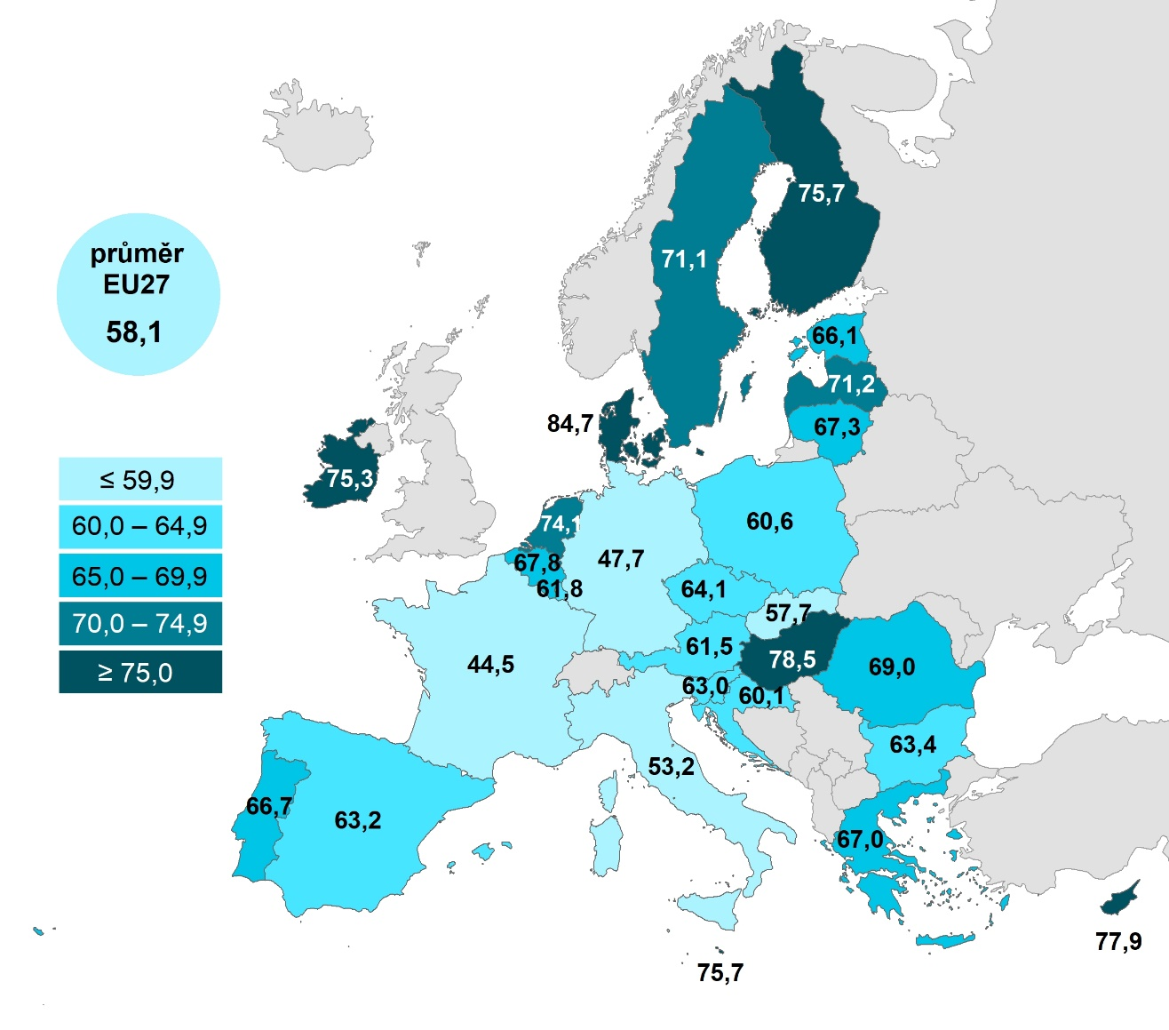

 |  |  | Celkem (16–74 let) | 16–24 let | 65–74 let
 |  | Dánsko | 84.7282 | 97.8365 | 59.9747
 |  | Maďarsko | 78.5353 | 97.0098 | 43.6695
 |  | Kypr | 77.9131 | 96.4574 | 32.2057
 |  | Malta | 75.7397 | 95.4684 | 36.0411
 |  | Finsko | 75.6849 | 92.7403 | 44.517
 |  | Irsko | 75.2885 |  | 30.5939
 |  | Nizozemsko | 74.0911 | 90.2657 | 47.5491
 |  | Lotyšsko | 71.1866 | 94.5834 | 33.4608
 |  | Švédsko | 71.0776 | 81.2931 | 42.3471
 |  | Rumunsko | 69.0146 | 87.1347 | 34.1952
 |  | Belgie | 67.837 | 85.2643 | 37.7885
 |  | Litva | 67.2976 | 91.7476 | 26.3929
 |  | Řecko | 67.0344 | 93.3081 | 19.7338
 |  | Portugalsko | 66.7209 | 95.5458 | 28.159
 |  | Estonsko | 66.0826 | 92.3907 | 27.9373
 |  | Česko | 64.1333 | 96.3439 | 17.9611
 |  | Bulharsko | 63.4189 | 89.0821 | 21.7432
 |  | Španělsko | 63.2171 | 92.5997 | 28.9398
 |  | Slovinsko | 63.0434 | 90.3551 | 23.6417
 |  | Lucembursko | 61.7761 | 76.8876 | 33.6255
 |  | Rakousko | 61.4677 | 93.3266 | 23.3318
 |  | Polsko | 60.6067 | 93.2467 | 19.7393
 |  | Chorvatsko | 60.1397 | 94.4794 | 15.8475
 |  | EU27 | 58.1473 | 84.5998 | 24.1998
 |  | Slovensko | 57.6795 | 80.2295 | 23.4917
 |  | Itálie | 53.1894 | 80.7099 | 20.1377
Graf 7.2: Osoby v zemích EU používající sociální sítě, 2022 |  | Německo | 47.7304 | 76.5491 | 16.1879
 | Celkem (16–74 let) | 16–24 let | 65–74 let
Dánsko | 84.7282 | 97.8365 | 59.9747
Maďarsko | 78.5353 | 97.0098 | 43.6695
Kypr | 77.9131 | 96.4574 | 32.2057
Malta | 75.7397 | 95.4684 | 36.0411
Finsko | 75.6849 | 92.7403 | 44.517
Irsko | 75.2885 |  | 30.5939
Nizozemsko | 74.0911 | 90.2657 | 47.5491
Lotyšsko | 71.1866 | 94.5834 | 33.4608
Švédsko | 71.0776 | 81.2931 | 42.3471
Rumunsko | 69.0146 | 87.1347 | 34.1952
Belgie | 67.837 | 85.2643 | 37.7885
Litva | 67.2976 | 91.7476 | 26.3929
Řecko | 67.0344 | 93.3081 | 19.7338
Portugalsko | 66.7209 | 95.5458 | 28.159
Estonsko | 66.0826 | 92.3907 | 27.9373
Česko | 64.1333 | 96.3439 | 17.9611
Bulharsko | 63.4189 | 89.0821 | 21.7432
Španělsko | 63.2171 | 92.5997 | 28.9398
Slovinsko | 63.0434 | 90.3551 | 23.6417
Lucembursko | 61.7761 | 76.8876 | 33.6255
Rakousko | 61.4677 | 93.3266 | 23.3318
Polsko | 60.6067 | 93.2467 | 19.7393
Chorvatsko | 60.1397 | 94.4794 | 15.8475
EU27 | 58.1473 | 84.5998 | 24.1998
Slovensko | 57.6795 | 80.2295 | 23.4917
Itálie | 53.1894 | 80.7099 | 20.1377
Německo | 47.7304 | 76.5491 | 16.1879
Francie | 44.4557 | 73.2422 | 16.7797
 |  | Francie | 44.4557 | 73.2422 | 16.7797

1) Podíl z celkového počtu osob ve věku 16–74 let v daném státě
Zdroj: Eurostat, 2023

